检查基准书
 |  | 零件检查基准书 |  |  |  | 编号： |  |  | JC-L168100000147-220531
 |  |  |  |  |  | 生效日期： |  |  | 2022.10.25
 |  |  |  |  |  | 保存期限： |  |  | 5年
 |  |  |  |  |  | 保密级别：
车 型 |  | C010212M002 |  |  |  | 类别 |  |  | 单件
零件号 |  | L168100000147(织物面料、欧马可) L168100000148(织物面料、奥玲) L168100000163（PVC面料、欧马可） L168100000355( PVC面料、奥玲) |  |  |  | 供应商名称 |  |  | 河北光华荣昌汽车部件有限公司

零件 名称 |  | 副驾驶员座椅总成2060 |  |  |  | 供应商代码 |  |  | A0250

2
3
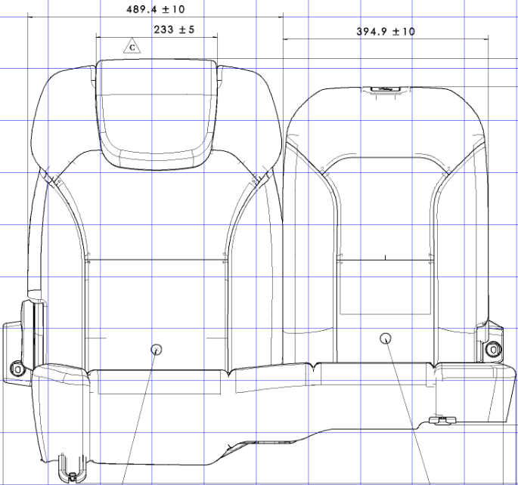 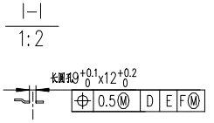 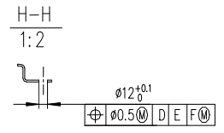 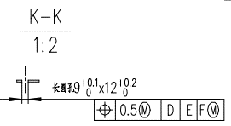 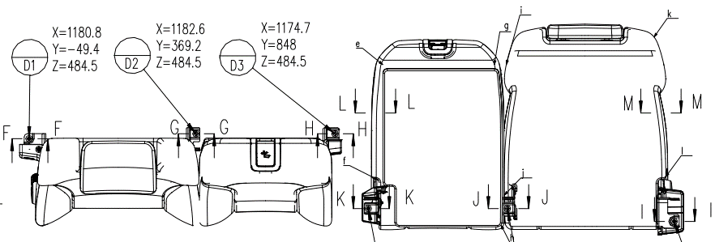 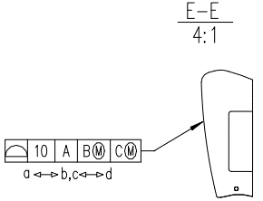 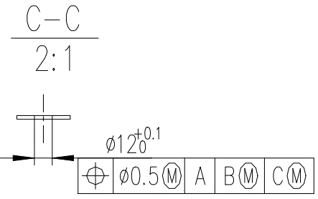 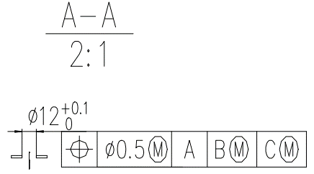 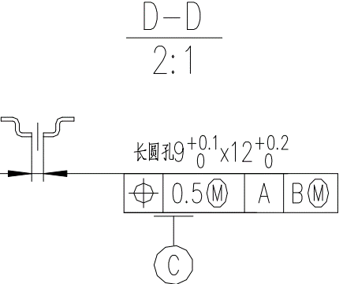 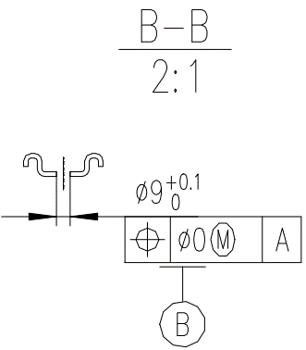 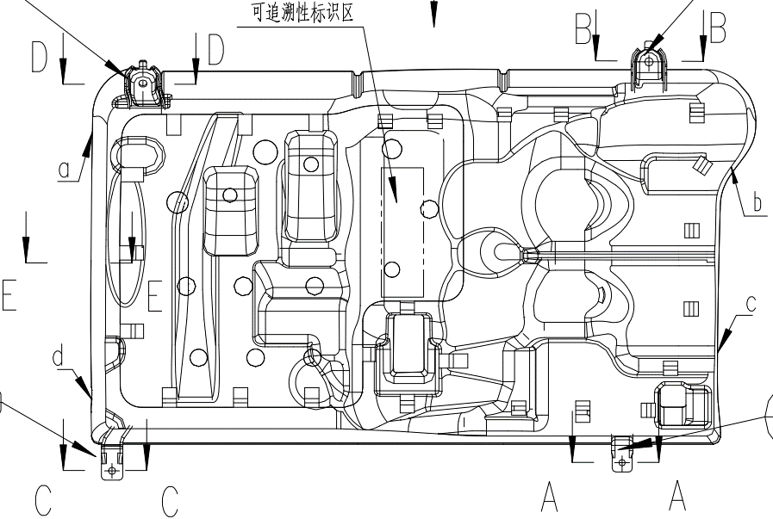
1

4
5

6

7
7
8
8

10
14
11
12
9
13
15

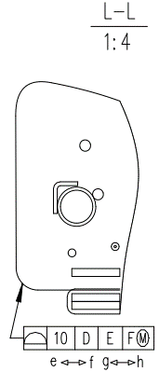
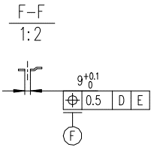
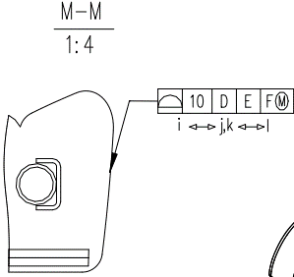

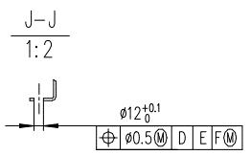
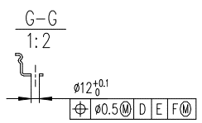
16
18
18
17
19
19

20

20

 |  | 零件检查基准书 |  |  |  | 编号： |  |  | JC-L168100000147-220531
 |  |  |  |  |  | 生效日期： |  |  | 2022.10.25
 |  |  |  |  |  | 保存期限： |  |  | 5年
 |  |  |  |  |  | 保密级别：
零件号 |  | L168100000147(织物面料、欧马可) L168100000148(织物面料、奥玲) L168100000163（PVC面料、欧马可） L168100000355( PVC面料、奥玲) |  |  |  | 零件名称 |  | 副驾驶员座椅总成2060

No. | 检测项目 |  | 特性类别 | 技术要求或规范 |  | 检测方法 |  | 检测频率 |  |  | 提交频率 | 备注
 |  |  |  |  |  |  |  | 试生产 |  | 量产

一 | 外观
1 | 座椅总成外观 |  | C | 座椅外观 1）座椅总成用塑料薄膜包装，运输时不得有污损、划伤，并采取有效的防潮、防压措施。 2）座椅护面外观应无破损、开裂、污垢及缝线的开开裂等。 3）在座椅靠背角度调节范围内，调节座椅角度时，从护板的间隙中不允许看到泡沫。 4）从护板的间隙可见的到内部结构涂成黑色 5）内部结构（骨架、泡沫等）不能在护面表面顶出线迹 6）座椅表面无外露机构件及金属锐边 7）座椅表面无明显褶皱 装配要求 1）所有紧固件及连接件的螺纹部分严禁涂抹沾染润滑脂。 2）所有零件齐全，不得有零件遗漏； 3）塑料件装配牢固、不得松动、脱落；200N不得脱落 4）骨架与泡沫之间必须有无纺布，装配后不得产生摩擦异响 5）骨架蛇簧固定处增加套管，去除噪音 交货时要求 座椅在前后方向上处于最前位置，靠背处于设计位置 护面缝制要求 1）针织面料缝距8±1mm；卡条针距是20mm内3针-5针；普通针距是20mm内4-6针 2）缝纫线末端防止开线，末端重缝最小20mm，缝 纫机缝制产生的缝纫线末端进行粘合处理 5.安全性 1）骨架和塑料件（护板，按钮等）应修整防止飞边伤人 2)护面拉紧钢丝末端卷曲以免发生危险 |  | 目测、手动 |  | 100% |  | 100％ | 每批
2 | 标识、包装 |  | C | 1.包装袋使用正确、表面干净，无污染，包裹完整，不能漏塑料件 2.标识名称正确，粘贴牢固，标识无重贴漏贴现象。 3.CCC标识应缝纫于标识区内，不可脱落 4.CCC标识名称正确，粘贴区域正确，牢固，无重贴漏贴现象 5.座椅标签无脏污、破损及褶皱 |  | 目测 |  | 100% |  | 100％ | 每批
二 | 尺寸
1 | 头枕宽度 |  | C | 234±5mm |  | 盒尺/1mm |  | 100% |  | 按照GB2828-2012抽样表一般检验水平I执行，详见附表 | 每批
2 | 大靠背宽度 |  | C | 494±10mm |  | 盒尺/1mm |  | 100% |  |  | 每批
3 | 小靠背宽度 |  | C | 391±10mm |  | 盒尺/1mm |  | 100% |  |  | 每批
4 | 座垫B基准孔径 |  | C | φ9+0.1mm |  | 卡尺/0.01mm |  | 100% |  |  | 每批
5 | 座垫C基准尺寸 |  | C | 9+0.1*12+0.2mm |  | 卡尺/0.01mm |  | 100% |  |  | 每批
6 | 座垫C基准位置度 |  | C |  |  | 检具 |  | 100% |  |  | 每批
7 | 座垫后部孔直径 |  | C | 2*φ12+0.10mm |  | 卡尺/0.01mm |  | 100% |  |  | 每批
8 | 座垫后部孔位置度 |  | C |  |  | 检具 |  | 100% |  |  | 每批
9 | 座垫侧翼轮廓度 |  | C |  |  | 检具 |  | 100% |  |  | 每批
10 | 小靠背K-K截面长圆孔直径 |  | C | 9+0.10*12+0.20mm |  | 卡尺/0.01mm |  | 100% |  |  | 每批
11 | 小靠背K-K截面长圆孔位置度 |  | C |  |  | 检具 |  | 100% |  |  | 每批
12 | 小靠背H-H截面圆孔直径 |  | C | φ12.0+0.10mm |  | 卡尺/0.01mm |  | 100% |  | 按照GB2828-2012抽样表一般检验水平I执行，详见附表 | 每批
13 | 小靠背H-H截面圆孔位置度 |  | C |  |  | 检具 |  | 100% |  |  | 每批
14 | 大靠背I-I截面长圆孔直径 |  | C | 9+0.10*12+0.20mm |  | 卡尺/0.01mm |  | 100% |  |  | 每批
15 | 大靠背I-I截面长圆孔位置度 |  | C |  |  | 检具 |  | 100% |  |  | 每批
16 | 大靠背F-F截面长圆孔直径 |  | C | 9+0.10mm |  | 卡尺/0.01mm |  | 100% |  |  | 每批
17 | 大靠背F-F截面长圆孔位置度 |  | C |  |  | 检具 |  | 100% |  |  | 每批
18 | 大靠背内侧圆孔直径 |  | C | 2*φ12+0.10mm |  | 卡尺/0.01mm |  | 100% |  |  | 每批
19 | 大靠背内侧圆孔位置度 |  | C |  |  | 检具 |  | 100% |  |  | 每批
20 | 靠背面轮廓度 |  | C |  |  | 检具 |  | 100% |  |  | 每批
三 | 材质
四 | 功能和性能
1 | 性能 |  | A | 1、头枕杆滑动顺畅，灵活、无卡滞现象 2、解锁调角器作动2-3下，调角器手柄解锁无异响，正常回位同时座椅靠背调节顺畅、功能正常； 3、中间靠背角度调节顺畅，灵活，无卡滞现象 |  | 手动检测 |  | 100% |  | 按照GB2828-2012抽样表一般检验水平I执行，详见附表 | 每批
2 | 大靠背调角器手柄操作力 |  | B | 15≤F≤55N； |  | 推拉力计 |  | 100% |  |  | 每批
3 | 靠背回复力 |  | B | 向前≤25N 5N≤向后≤60N； |  | 推拉力计 |  | 100% |  |  | 每批
4 | 小靠背调角器解锁力 |  | B | 15≤F≤55N； |  | 推拉力计 |  | 100% |  |  | 每批
5 | 头枕解锁按钮操作力 |  | B | 10N≤F≤30N； |  | 推拉力计 |  | 100% |  |  | 每批
6 | 头枕上下滑动力 |  | B | 25N≤F≤55N； |  | 推拉力计 |  | 100% |  |  | 每批
1 | 座椅头枕性能 |  | A | 满足GB 15083中相应的规定 |  | 实验验报告 |  | 1件 |  | 1件 | 每年
2 | 燃烧特性 |  | A | 满足GB 8410中相应的规定 |  | 实验验报告 |  | 1件 |  | 1件 | 每年
3 | 座椅骨架防腐 |  | B | 符合Q/FT V042 B、C类市场防腐要求; 座椅内部骨架防腐≥96h，外部骨架防腐≥144h，无金属基体腐蚀 |  | 实验验报告 |  | 1件 |  | 1件 | 每年
4 | 头枕杆（镀铬）耐盐雾试验 |  | B | 满足Q/FT V042中规定的镀铬件评价方法和保护等级 |  | 实验验报告 |  | 1件 |  | 1件 | 每年
5 | 发泡回弹率（%） |  | B | ≥55 |  | 实验验报告 |  | 1件 |  | 1件 | 每年
6 | 发泡密度（Kg/m3） |  | B | 坐垫55~60 靠背50~55 |  | 实验验报告 |  | 1件 |  | 1件 | 每年
7 | 发泡硬度（N） |  | B | 座垫泡沫：25%压陷硬度：180±18 N/φ200mm（试验压盘） 靠背泡沫：25%压陷硬度：150±15 N/φ200mm（试验压盘） |  | 实验验报告 |  | 1件 |  | 1件 | 每年
8 | 定载荷拉伸（织物） |  | B | 满足Q/FT A291中3.2表1的规定 |  | 实验验报告 |  | 1件 |  | 1件 | 每年
9 | 缝合强力（织物） |  | B | 满足Q/FT A291中3.2表1的规定 |  | 实验验报告 |  | 1件 |  | 1件 | 每年
10 | 缝合滑移（织物） |  | B | 满足Q/FT A291中3.2表1的规定 |  | 实验验报告 |  | 1件 |  | 1件 | 每年
11 | 剥离强力（织物） |  | B | 满足Q/FT A291中3.2表1的规定 |  | 实验验报告 |  | 1件 |  | 1件 | 每年
12 | 断裂强力（织物） |  | B | 满足Q/FT A291中3.2表1的规定 |  | 实验验报告 |  | 1件 |  | 1件 | 每年
13 | 撕裂强力（织物） |  | B | 满足Q/FT A291中3.2表1的规定 |  | 实验验报告 |  | 1件 |  | 1件 | 每年
14 | 马丁代尔耐磨（织物） |  | B | 满足Q/FT A291中3.2表1的规定 |  | 实验验报告 |  | 1件 |  | 1件 | 每年
15 | 耐摩擦色牢度（织物） |  | B | 满足Q/FT A291中3.2表1的规定 |  | 实验验报告 |  | 1件 |  | 1件 | 每年
16 | 耐水色牢度（织物） |  | B | 满足Q/FT A291中3.2表1的规定 |  | 实验验报告 |  | 1件 |  | 1件 | 每年
17 | 氙灯老化（织物） |  | B | 无发粘、发霉、褪色、粉化灯老化现象； 灰卡≥4级； |  | 实验验报告 |  | 1件 |  | 1件 | 每年
18 | 热老化（织物） |  | B | 无发粘、发霉、褪色、粉化灯老化现象 |  | 实验验报告 |  | 1件 |  | 1件 | 每年
19 | 耐污性（织物） |  | B | 满足Q/FT A291中3.2表1的规定 |  | 实验验报告 |  | 1件 |  | 1件 | 每年
20 | 耐清洁性（织物） |  | B | 满足Q/FT A291中3.2表1的规定 |  | 实验验报告 |  | 1件 |  | 1件 | 每年
21 | 雾化（织物） |  | B | 满足Q/FT A291中3.2表1的规定 |  | 实验验报告 |  | 1件 |  | 1件 | 每年
22 | 表观密度，g/m²（仿皮面料） |  | B | 740±40 |  | 实验验报告 |  | 1件 |  | 1件 | 每年
23 | 厚度（未复合），mm（仿皮面料） |  | B | 1mm |  | 实验验报告 |  | 1件 |  | 1件 | 每年
24 | 耐摩擦色牢度（级）（仿皮面料） |  | B | 干磨≥4 湿磨≥4.5 酒精≥4.5 |  | 实验验报告 |  | 1件 |  | 1件 | 每年
25 | 断裂强力，N（仿皮面料） |  | B | 经向≥300 纬向≥250 |  | 实验验报告 |  | 1件 |  | 1件 | 每年
26 | 负载50N伸长率（%）（仿皮面料） |  | B | 永久伸长率：经向≤6 纬向≤18 |  | 实验验报告 |  | 1件 |  | 1件 | 每年
27 | 缝合强力，N（仿皮面料） |  | B | 经向≥200 纬向≥200 |  | 实验验报告 |  | 1件 |  | 1件 | 每年
28 | 剥离强力，N（仿皮面料） |  | B | ≥20 |  | 实验验报告 |  | 1件 |  | 1件 | 每年
29 | 撕裂强力，N（仿皮面料） |  | B | 经向≥35 纬向≥24 |  | 实验验报告 |  | 1件 |  | 1件 | 每年
30 | 耐折牢度（仿皮面料） |  | B | 常温（10万次）：表面无裂纹 低温（-10°C/3万次）：表面无裂纹 |  | 实验验报告 |  | 1件 |  | 1件 | 每年
31 | 耐磨性（仿皮面料） |  | B | 磨1000次表面无明确损伤 |  | 实验验报告 |  | 1件 |  | 1件 | 每年
32 | 雾化，mg（仿皮面料） |  | B | ≤5 |  | 实验验报告 |  | 1件 |  | 1件 | 每年
33 | 氙灯老化（仿皮面料） |  | B | 无发粘、发霉、褪色、粉化灯老化现象； 灰卡≥4级； |  | 实验验报告 |  | 1件 |  | 1件 | 每年
34 | 热老化（仿皮面料） |  | B | 无发粘、发霉、褪色、粉化灯老化现象 |  | 实验验报告 |  | 1件 |  | 1件 | 每年
记录部门： |  |  |  |  | 记录人： |  | 记录日期：

